MATRIX 1.0
🗂️MATRIX 1.0 ver (26.03.14 작성)

[참고사항]
- 영웅문 Global 수식관리자 |  | [Link]
- MATRIX UI = 영웅문 Global(모의투자)

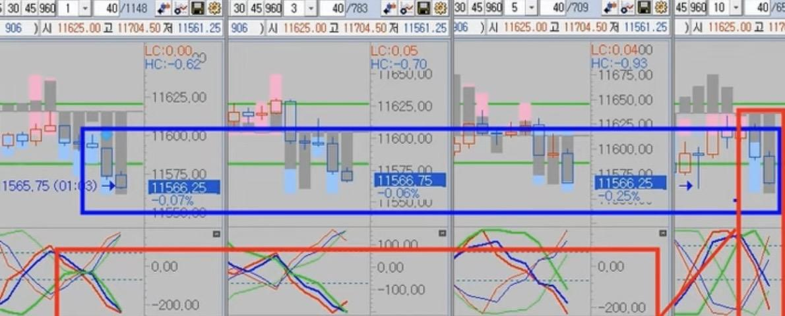
☑ (구)차트 참고

☑ MATRIX 구버전 차트의 기본 구성 |  |  |  |  |  |  |  |  |  |  | ☑ MATRIX 신버전 차트의 추가 구성
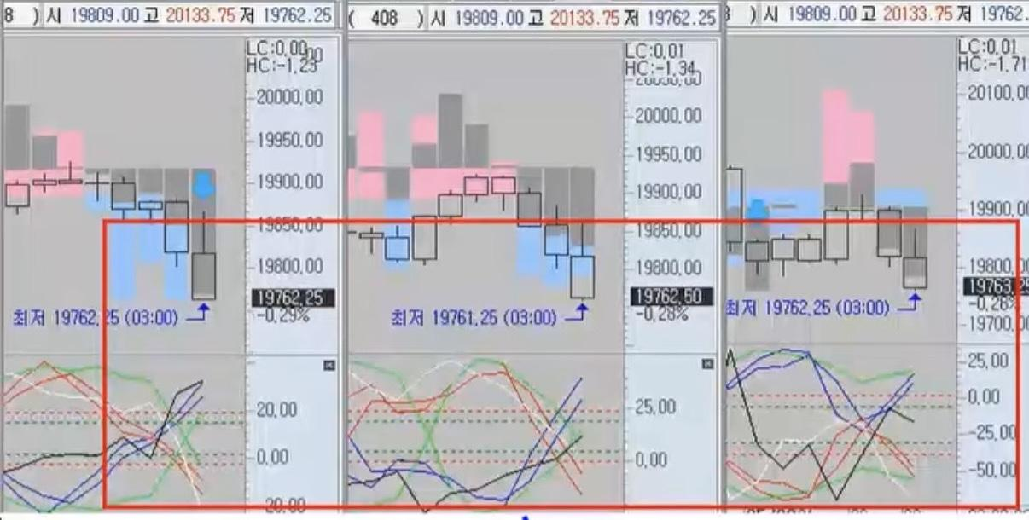
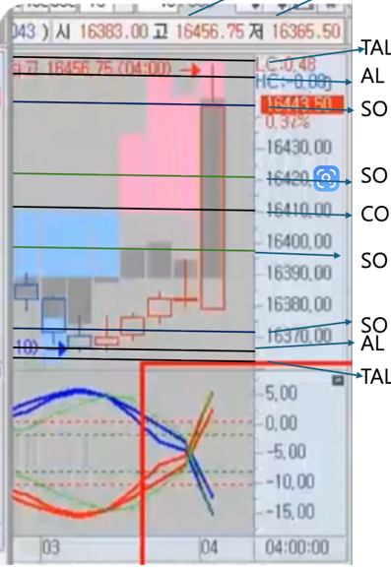
 |  |  |  |  |  |  |  |  |  |  | A14(막대그래프)의 용어 설정 |  | 예시 이미지) | 용어 및 개념
A14 (막대그래프) |  |  |  |  |  |  |  |  |  |  |  | < TAL < AL |  | [CO]
 |  |  |  |  |  |  |  |  |  |  |  |  |  | - 매도/매수를 나누는 기준선
 |  |  |  |  |  |  |  |  |  |  |  |  |  | - 시장의 중심축이며 구조의 제로 포인트
 |  |  |  |  |  |  |  |  |  |  |  | < SO |  | - 위치 : CO 위 > 매수 방향, CO 아래 > 매도 방향
 |  |  |  |  |  |  |  |  |  |  |  |  |  | [SO]
 |  |  |  |  |  |  |  |  |  |  |  |  |  | - CO와 AL 사이 위치
 |  |  |  |  |  |  |  |  |  |  |  | < CO |  | - 추세가 가고 있다는 초기 시동 단계
 |  |  |  |  |  |  |  |  |  |  |  |  |  | [AL(Agony)]
 |  |  |  |  |  |  |  |  |  |  |  |  |  | - 시장이 해당 방향으로 강하게 가고 있는 중
 |  |  |  |  |  |  |  |  |  |  |  | < SO |  | [TAL(Top Agony)]
 |  |  |  |  |  |  |  |  |  |  |  |  |  | - 방향성이 가장 강하게 끝까지 가는 지점
 |  |  |  |  |  |  |  |  |  |  |  |  |  | - 마지막 파동 OR 과도확정 구간에 해당
 |  |  |  |  |  |  |  |  |  |  |  | < AL < TAL

A10 (꺾은선그래프)
 |  |  |  |  |  |  |  |  |  |  | 매수 : CO(기준선) < SO < AL < TAL
 |  |  |  |  |  |  |  |  |  |  | 매도 : CO(기준선) < SO < AL < TAL

 |  |  |  |  |  |  |  |  |  |  | ‼️중요‼️CO, SO, AL, TAL은 보고 있으면 고정되어 있는 것 처럼 보이지만 실제로는 데이터들이 계산되면서 움직이는 것이라고 함

✔ A14(막대그래프, E1/E2/캔들) + A10(꺾은선그래프, 각도/에너지) = 결합 핵심

☑ A14(상단, 막대그래프)의 기본 구성 |  |  |  |  |  | ☑ A10(하단, 꺾은선그래프)의 기본 구성
- E1(Energy) : 방향별[매도(파랑) OR 매수(빨강)] 단기 에너지 |  |  |  |  |  | > 추세의 속도를 나타내는 유일한 실시간 지표
E1(매수_색상) : 333 64 95 242 172 198 |  |  |  |  |  | 즉, 선행적으로 추세의 속도, 가속도를 보여준다
E1(매도_색상) : 207 72 95 141 195 242 |  |  |  |  |  | - 매도 에너지(2줄) : 파랑, 노랑(보조) |  | > 2줄이 한 줄처럼 보이면 강력 즉, 폭발에너지
- E2(Energy 2) : 장기에너지(회색) |  |  |  |  |  | - 매수 에너지(2줄) : 빨강, 초록(보조)
E2(색상) : 150 2 63 159 161 160 |  |  |  |  |  | - 가이드 선 : 흰색, 검은색(일명, 흰검)
** 힘의 크기 : E1 < E2 ** |  |  |  |  |  | - A10의 핵심 4가지
- 진폭(고점 - 저점) |  |  |  |  |  | 1. 각도(Angle)
1. 시간 최저(매도), 최고(매수) 진폭 |  |  |  |  |  | 45도 = 최소 추세
2. 진폭 갱신 : ★최저(매도), ★최고(매수) |  |  |  |  |  | 60도 = 좋은 속도
- 화살표 : (매수 ↑, 매도 ↓) 에너지 방향 유지 |  |  |  |  |  | 70도 이상 = 거의 폭발적, 밀림 없음
- 다이아몬드 : (매수♦️, 매도💠) 에너지 절정(끝점) |  |  |  |  |  | 90도 = 최강 추세
- 캔들(가격본체) : 추세 강도, 구조 위치, 파동 해석의 핵심 요소 |  |  |  |  |  | 2. 교차(Cross)
> 위치(CO/SO/AL/TAL), 길이(바디/꼬리), 연속성(에너지 지속성), E2의 캔들 내 진입 여부 |  |  |  |  |  | - 매도/매도 라인이 교차하면 에너지 전환
 |  |  |  |  |  | - 흰검 교차 > 추세 거의 끝
☑ AR(Action Reaction) |  |  |  |  |  | 3. 상하 위치 관계
- Action = 추세작용, 실제로 움직이는 추세 에너지 구간 |  |  |  |  |  | - 수평 : 빨강 위 > 매수 우세, 파랑 위 > 매도 우세
- Reaction = 반작용/조정, 그 추세의 반작용, 눌림, 조정, 흔들림 구간 |  |  |  |  |  | (각도 뿐 아니라 위치도 중요)
> Trading의 핵심 : Action(추세작용) + 그 작용의 교집합(ISA) 구간 |  |  |  |  |  | 4. 보조선(노랑, 초록) : 추세 가이드 라인
 |  |  |  |  |  | - 메인 라인의 흐름을 미리 알 수 있는 참조 라인

☑ SA(Strong Action) |  |  |  |  |  | ☑ ISA(Intersection Strong Action), 작용 추세 |  |  |  | ☑ Fake ISA(가짜 ISA)
- SA의 발생 조건 : A10의 강한 각도(70도 이상) + A14의 E2 위치 + 캔들 안 교차 신호 |  |  |  |  |  | - ISA의 발생 조건 : 여러 분봉에서 SA가 2개 이상 동시에 발생할 때 |  |  |  | - 하위분봉에서 ISA처럼 보이지만 최상위 추세는 그대로인 경우
- E2가 캔들 안 진입 : 장기 에너지가 가격을 장악 |  |  |  |  |  | ex. 1.3.5분봉 SA = 5분봉 ISA |  |  |  | - AI 매매(알고리즘 트레이딩)이 개입할 때 자주 발생
- A10의 교차(Cross) : 시장 방향이 실제로 바뀌고 있음 |  |  |  |  |  | 5.10분봉 SA = 10분봉 ISA |  |  |  | - 경제발표 직후에 Fake ISA 자주 발생
- A10의 각도(45~90도) : 추세의 속도, 힘을 수치로 확인 |  |  |  |  |  | 10.30분봉 SA = 30분봉 ISA |  |  |  | > 하위 ISA 발생해도 최상위분봉 방향이 바꾸지 않으면 Fake !
* 45도 이상 > 최소 기준 |  |  |  |  |  | > ISA는 밀림이 거의 없고, 진입 즉시 수익이 날 가능성이 가장 높은 구간 |  |  |  | 단, 최상위분봉 캔들이 CO에 걸려있거나 새로 생성된 분봉 E2가 길게 나온 경우에는 추세 반전 유의
* 60도 이상 > 실제로 빠르게 움직이는 추세 |  |  |  |  |  | "소문 난 잔치에 먹을 것이 없다" 명심 할 것
* 70~90도 > "진짜 폭발 구간", 노이즈 없음 |  |  |  |  |  | • 여러 분봉이 "한 방향으로" 힘은 모은 상태 = 교집합
 |  |  |  |  |  | • 상위 분봉이 하위분봉을 뒷받침 > 노이즈 사라짐
☑ RSA(Reaction Strong Action), 반작용 추세
- RSA의 발생 조건 : 최상위분봉 캔들 CO에 걸려있고 새로 생성된 분봉(매도 OR 매수) E2가 길게 나왔을 때
1. E2 방향이 상위 추세와 반대로 생성되었을 때
2. 캔들 위치가 상위 추세와 정반대에 위치하고 있을 때
> 해당 분봉의 시간만큼 반대 방향으로 추세가 형성됨(갈 듯하면서 작용으로 가지 못함)
결국, RSA는 추세반전(Full Reversal) 되거나 CO 근처 재추세(Continuation from CO)
- 추세반전(Full Reversal)의 조건 : 최상위분봉 캔들이 CO을 넘어 반대로 갈 때 하위에서는 ISA 발생
- CO 위/아래 재추세(Continuation from CO)의 조건 : 최상위분봉 캔들이 CO에 걸려있고 하위에서 조정 후 원래 방향으로 재추세

☑ 분봉의 구성

하위분봉 |  |  |  |  | 상위분봉 |  |  | 최상위분봉
1분봉 | 3분봉 | 5분봉 | 10분봉 | 15분봉 | 30분봉 | 60분봉 | 120분봉 | 240분봉 | 480분봉 | 960분봉
BBIG으로 볼 때(상위분봉 > 하위분봉, 최상위분봉 > 상위분봉으로 보고 판단) ex. 240.480분봉을 30.60분봉이라고 본다!
 |  |  |  | 1분봉 | 3분봉 | 5분봉 | 10.15분봉 | 30분봉 | 60분봉 | 120분봉
하위 ISA 진입금지 |  |  |  |  | 상위/최상위 ISA 진입 가능
1.3분봉 A10 꺾이면 청산 |  | --------------------------------------------------------------> |  |  | 30분봉 ISA | ⇒ 120.240분봉 E1/E2도움 필수
 | 3.5분봉 A10 꺾이면 청산 |  | --------------------------------------------------------------> |  |  | 60분봉 ISA | ⇒ 240.480분봉 E1/E2 도움
 | 3.5분봉(OR 10분봉) A10 꺾이면 청산 > A10 흰검교차 및 진폭 갱신 시 청산 |  |  | --------------------------------------------------------------> |  |  | 120분봉 이상 ISA | ⇒ 캔들 위치(AL/TAL), 새로 생성된 분봉 E2 길게 나오면 하위 조정 후 바로 진입

정리) 10.15분봉 > 60.120분봉 도움 필수, 30분봉 > 120.240분봉 도움 필수, 60분봉 > 240.480분봉 도움 필수, 120분봉 > 480.960분봉 도움 필수 여기서 말하는 도움이란? 캔들 안 E2 들어가있고 A10 교차 후 각이 좋거나 교차 관성이 생겼을 때

☑ UD(Unbalance Domino)
: A10의 각도가 정렬되지 않고 뒤죽박죽, 정렬방식이 아니기 때문에 깨진 구조
즉, UD이면 반작용이 쉽게 날 수 있다!
⇔ A10이 순차적으로 커지며 동일한 방향으로 정렬이라면, 추세 지속
⇩ 동일한 방향으로 정렬이라 추세 지속 되는 A10

☑ DPUD(Deep UD)
> 최상위추세가 강하여 하위분봉 조정을 "흡수"하고 다시 최상위분봉의 방향으로 가는 구조
- DPUD가 성립될 수 있는 조건 : 최상위분봉의 캔들과 E2가 길게 생성되어 있고 A10이 교차 후 각도가 좋을 때(OR 교차 했을 때)

하위분봉(=조정) |  |  |  |  | 상위분봉 |  |  | 최상위분봉(=추세)
1분봉 | 3분봉 | 5분봉 | 10분봉 | 15분봉 | 30분봉 | 60분봉 | 120분봉 | 240분봉 | 480분봉 | 960분봉
 |  |  | 하위 조정 거의 없음 |  | <-------------------------------------------------------------- |  |  | 최상위분봉 추세가 강하게 잡혀 있을 때
 |  |  | 10.15분봉 캔들 CO까지 조정 |  | <---------------- | 새로 생성된 분봉 E2 > E1 바뀌었을 때 |  | 최상위분봉 캔들(AL / TAL) 위치
 |  |  | 10.15분봉 캔들 반대 AL까지 조정 |  | <---------------- | 새로 생성된 분봉 E1만 나왔을 때 |  | 최상위분봉 약하게 추세가 잡혀 있을 때

** DPUD로 진입 시 : 최상위분봉 캔들 위치, 새로 생성된 분봉(E1/E2), A10의 교차/각도 등에 따라 조정이 약할 수도 혹은 깊게 조정될 수도 있으니 지켜보는 것이 중요 **

☑ 용어
- 유미추 : 유럽장, 미국장 추세 동일(ex. 유럽장 매수 > 미국장 매수)
- 유미추반 : 유럽장, 미국장 추세 반전(ex. 유럽장 매수 > 미국장 매도)
> 추세반전의 기준은 반대로 진폭을 갱신하였을 때를 말한다.

☑ Trading Workflow

1단계 |  | 2단계 |  | 3단계 |  |  | 4단계

ISA 발생 (니 패를 먼저 보여봐!) |  | 최상위분봉을 본다. 1. 캔들의 위치 2. 새로 생성된 분봉 확인 3. A10의 현재 상태 |  | 추세 진입 > | 30분봉 이상 ISA 발생 시, 1분봉 살짝 조정 된 후 진입 |  | 욕심 부리지 말고 SOP에 맞춰 청산!

 |  |  |  | 반작용 진입 > | 10.15분봉 ISA 발생 시, 상위/최상위분봉 약할 때

App.
 | 🐢 Slow Rich Club Project Info. |  | [바로가기]

 | ✉️ Slow Rich app. 전용 이메일(❌가짜❌)
 | 👩🏻‍💻 재인(jaein@srd.app) / ✨ 유나(yuna@srd.app)
 | 🗝️ 초기비밀번호(1234)
 | App 내 비밀번호 변경 : Setting > 비밀번호 변경 > 현재 비밀번호(1234) > 새 비밀번호 설정(6자리 이상)

 | ❓ 비밀번호 재설정(개발자 환경)
 | 방법1 : Supabase 대시보드에서 직접 재설정 ⭐ 가장 빠름
 | supabase.com 접속 → Authentication → Users
 | 해당 사용자 클릭 → "Update user" → "Change password"
 | 새 비밀번호 입력 → 끝

 | 🌐GitHub | https://github.com/
 | GitHub username | (본인 username) : slow-rich-club's Org
 | Supabase 프로젝트명 | slow-rich-club's Project
 | Supabase DB Password | wodbgkwhdk92@ (재유하조아92@)
 | 🌐SQL(supabase) | supabase.com/dashboard
 | APISupabase Publishable key | sb_publishable_W10L7wIs9xxRMJ1jObzPUg_YZLeHdBm
 | 🌐Vercel | https://vercel.com/slow-rich-clubs-projects

 | ✅ 구글스프레드 시트 URL
 | - 모의RAW | https://docs.google.com/spreadsheets/d/e/2PACX-1vRhxu7i_NjWjMcuG5DyIrel0Jqjkul2Gwq-nw5-dyBphckONLPPcI5nQLu76d9LJJmxcoDwW8CmTUhb/pub?gid=0&single=true&output=csv
 | - 경제발표 | https://docs.google.com/spreadsheets/d/e/2PACX-1vRhxu7i_NjWjMcuG5DyIrel0Jqjkul2Gwq-nw5-dyBphckONLPPcI5nQLu76d9LJJmxcoDwW8CmTUhb/pub?gid=800816887&single=true&output=csv
 | - 진폭 | https://docs.google.com/spreadsheets/d/e/2PACX-1vRhxu7i_NjWjMcuG5DyIrel0Jqjkul2Gwq-nw5-dyBphckONLPPcI5nQLu76d9LJJmxcoDwW8CmTUhb/pub?gid=2085281199&single=true&output=csv
 | - 캐시플로우(Finance) | https://docs.google.com/spreadsheets/d/e/2PACX-1vRhxu7i_NjWjMcuG5DyIrel0Jqjkul2Gwq-nw5-dyBphckONLPPcI5nQLu76d9LJJmxcoDwW8CmTUhb/pub?gid=279573116&single=true&output=csv

 | 공공데이터포털 인증키 | 5bdd9b48b26d42a7ab3163faa2ee1c39f0bf43af8a6ed1368031d0d7846d0615

 | 📱Slow Rich App. 기획안

 | Dashbord(=Home 화면) |  | 86%
 | 🚨순서 : 공휴일 > (생일) > 일정 > to do > 경제발표(중요 > 일반)
 | 💡환율, 진폭, 거래내역(현. 모의거래), 경제발표, D-DAY, 주간 일정 및 할일, 파이낸스
TRUE | 환율 : 미국 환율 표시 가능 여부
TRUE | 진폭 : 캘린더에 기재된 전일 진폭 표시
TRUE | 모의거래 : 해당 주간의 거래 횟수, 수익율, 승률 % > 추후 실전거래로 변경 필요
TRUE | 경제발표 내용은 중요도 순으로 텍스트로 나와야 함! 없는 날에는 "오늘 예정된 주요 경제지표 없음" 으로 표시
TRUE | D-day : 캘린더와 연결 후 추후 최대 2개까지 표시(ex. 여행, 실전 시작일, 모의 시작일 등등)
TRUE | WEEK(캘린더) : 주간일정 및 할일 표시
FALSE | 파이낸스 : 실전계좌의 잔액 표시(추후 추가 예정)

 | 캘린더(Calendar) |  | 73%
 | 🚨순서 : 공휴일 > (생일/월세) > 일정 > to do > 경제발표(중요 > 일반) |  |  | Front (기본) : 프리텐다드
 | 🗂️ Base Font (프리텐다드), 손글씨(이지은체) |  |  | 밑에 표식 및 UI 수정 필요
TRUE | 대한민국 공휴일 추가 |  |  | 경제발표(금리/비농업), 실업수당
TRUE | 매년 05/07 유나 생일 & 10/06 재인 생일 추가 > 고정 |  |  | [신규실업수당 / 민간 비농업 취업자수 / 비농업 취업자수 / 기준금리 결정]
TRUE | 일정(시간) : 시작시간(필수), 시작시간/종료일/종료시간(선택) |  |  | > 중요 지표 표시 방식 : 🔴 빨간색 텍스트 / 🚨 이모지 자동 추가
TRUE | 일정(카테고리) : 업무👩🏻‍💻, 여행🚗, 개인👩🏻, 중요🚨, 기타🍀 > FIXED
TRUE | 일정(선택) : 함께하는 사람(재인 작성 시 유나 체크 가능 / 유나 작성 시 재인 체크 가능)
TRUE | 일정(고정) : 매월 4일 월세 납부일 추가(~2028.03.04까지)
FALSE | 일정(ETC) |  |  | 해외선물 휴장일 가지고 올 수 있는 방법
TRUE | 할일(To do) : 할 일 내용만 기재 > 대시보드 입력 불가 ❌, ONLY CHECK만 가능⭕ |  |  | 스프레드시트 진폭 기재 > 캘린더 표시 가능 여부
TRUE | UI 정렬 : 공휴일 빨간색, 일자 가운데 정렬, 일정 위에서부터 처리 |  |  | 일정 종료 날짜 및 시간은 선택사항으로 가능
FALSE | UI 상세카드 : 경제발표(중요/나라 표시) |  |  | 카테고리 : 업무, 약속, 개인, 기타 > 여행 등 추가 완료
FALSE |  |  |  | To do list 처럼 간단하게 해야하는 것들 표시할 수 있게 추가 | - 해외선물 모의내역 진입/청산일시/종목코드/수량/진입구분/진입가격/청산가격/청산손익/수수료/순손익
 |  |  |  |  | 내용 추가하고 싶어 그래서 거래 몇번을 했고 분석 될 수 있는 그런 걸 만들고 싶어!
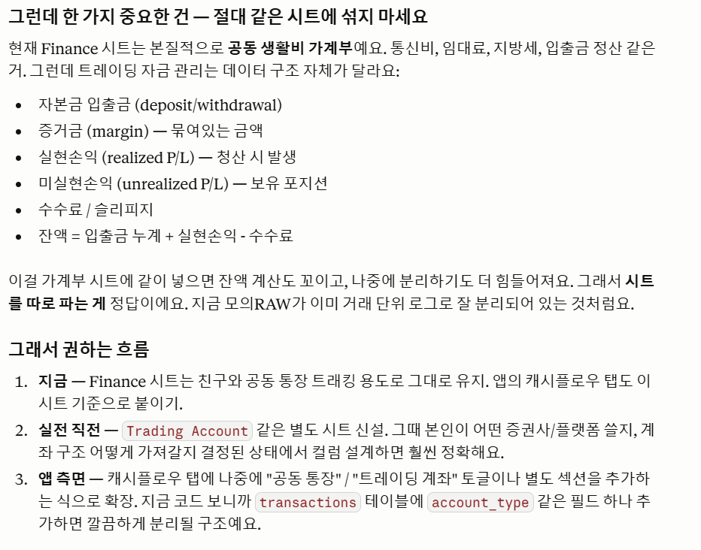
 | 3. Cashflow (재유하 통장 > 스프레드시트)

 | 4. 해외선물 모의 청산내역 추가 |  | 0%
FALSE
FALSE
FALSE

 | 5. Settings (설정) |  | 100%
TRUE | Profile & Account : 닉네임, 이메일, 비밀번호, 로그아웃
TRUE | Info : 앱이름, 버전, 시작일, 함께한 지, 함께한 사람

 | 클라이언트 ID | 131203828530-v9610cm7b6tma0ku0ttktarvhfuf7k9v.apps.googleusercontent.com
 | 클라이언트 보안 비밀번호 | 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

개발
📢 필수 프로그램
VS Code | https://code.visualstudio.com/
Python(3.10.x, 32bit) | https://www.python.org/downloads/windows/
영웅문 Global(키움) | https://www.kiwoom.com/h/customer/download/VChannelHts4View?dummyVal=0
키움증권 Open API+ | https://www.kiwoom.com/h/customer/download/VOpenApiInfoView
하나 1QHTS | https://www.hanaw.com/main/customer/customer/CS_050100_M.cmd
피시애니 | https://www.pcanypro.net/login2/login.html

개발 프로그램 설치 시 참고사항

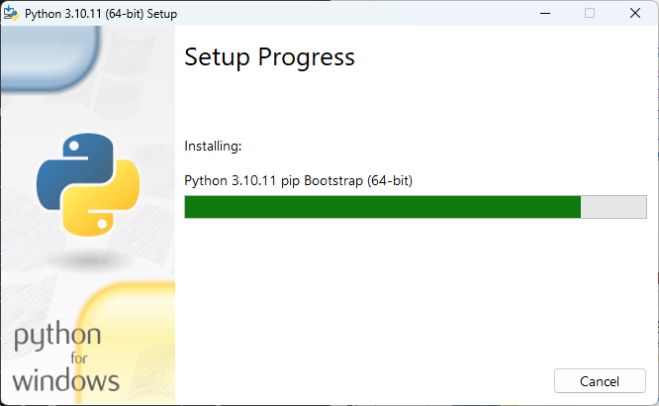
1. Python 설치
- (설치 필수) ver.3.10.xx → 32bit
- (프로그램 설치 시) ~py.exe & to PATH 체크

2. VS Code 설치 후 체크사항
[CMD]
python --version | > | Python 3.10.11
python -c "import struct; print(struct.calcsize('P') * 8)" |  |  | > 32

3. (결과값 동일하다면) VS code 접속
- Extensions(네모 4개) > Python Install (Microsoft가 만든 걸로 다운로드)

